表紙
設計書
設計書番号 | 業 務 名 | 開発番号 | 標 題 |  |  | 〇 | 基本設計書 | 作成日付 | 検 印 | 再鑑者印 | 作成者印 | 1
 | NTTデータフォース㈱ ソリューション開発 事業本部 |  | 営業・融資サポートシステム インフラ基本設計書個別編（北陸銀行） HULFT-HUB |  |  |  | 詳細設計書 | 2021/9/30
 |  |  |  |  |  |  | そ の 他 |  |  |  |  |  | 1

営業・融資サポートシステム
インフラ基本設計書 個別編（北陸銀行）
HULFT-HUB

 |  |  |  |  | 第１．０版

 |  |  |  | NTTデータフォース株式会社
 |  |  |  | ソリューション開発事業本部

目次
目次
設計書番号 |  | 業 務 名 | 開発番号 | 標 題 |  | 〇 | 基本設計書 | 作成日付 | 検 印 | 再鑑者印 | 作成者印 | 1
 |  | NTTデータフォース㈱ ソリューション開発 事業本部 |  | 営業・融資サポートシステム インフラ基本設計書個別編（北陸銀行） HULFT-HUB |  |  | 詳細設計書 | 2021/9/30
 |  |  |  |  |  |  | そ の 他 |  |  |  |  |  | １

 | １．基本事項 |  |  |  | ９ 可用性・冗長性
 | １．１ 目的・背景
 | １．２ 基本方針
 | １．３ 処理概要 |  |  |  | １０ パフォーマンス・キャパシティ

 | ２ 論理構成図
 | ２．１ 論理構成図 |  |  |  | １１ 運用
 |  |  |  |  | １１．１ 運用方針
 | ３ 物理構成図 |  |  |  | １１．２ 運用スケジュール
 | ３．１ ＥＢＳサイズ |  |  |  | １１．３ 運用監視
 | ３．２ インスタンスタイプ |  |  |  | １１．４ バックアップ・リストア
 |  |  |  |  | １１．５ 保守
 | ４ 環境差分 |  |  |  | １１．６ 障害対応
 | ４．１ 開発環境 |  |  |  | １１．７ 災対対策
 | ４．２ 研修環境

 | ５ サーバ構成
 | ５．１ 本番環境
 | ５．２ 開発環境

 | ６ ソフトウェア構成
 | ６．１ ソフトウェア構成
 | ６．２ 機能説明

 | ７ 通信要件
 | ７．１ 本番環境
 | ７．２ 開発環境

 | ８ 拡張性
 | ８．１ 本番環境

目次
設計書番号 |  | 業 務 名 | 開発番号 | 標 題 |  | 〇 | 基本設計書 | 作成日付 | 検 印 | 再鑑者印 | 作成者印 | 2
 |  | NTTデータフォース㈱ 金融ビジネス事業本部 |  | フォースクラウド |  |  | 詳細設計書 | 2021/3/31
 |  |  |  |  |  |  | そ の 他 |  |  |  |  |  | 2

改版履歴
設計書
設計書
設計書番号 |  | 業 務 名 |  | 開発番号 | 標 題 |  |  | 〇 | 基本設計書 |  | 作成日付 |  | 検 印 | 再鑑者印 |  | 作成者印 | 1
 |  | NTTデータフォース㈱ ソリューション開発 事業本部 |  |  | 営業・融資サポートシステム インフラ基本設計書個別編（北陸銀行） HULFT-HUB |  |  |  | 詳細設計書 |  | 2021/9/30
 |  |  |  |  |  |  |  |  | そ の 他 |  |  |  |  |  |  |  |  | 1

 |  |  |  |  |  |  | 改定履歴
 | 通版 | 作成日/改定日 | 改定内容 |  |  | 改定理由 |  |  |  | 改定ページ |  | 作成者/改定者 |  |  | 備考
 | 1.0 | 2022-01-19 | 新規作成 |  |  | - |  |  |  |  |  | 酒井

本文
設計書
設計書番号 |  |  |  | 業 務 名 |  | 開発番号 |  |  | 標 題 |  |  |  |  |  |  |  |  | 〇 | 基本設計書 | 作成日付 |  | 検 印 | 再鑑者印 | 作成者印 | 1 |  | 横浜差異
 |  |  |  | NTTデータフォース㈱ ソリューション開発 事業本部 |  |  |  |  | 営業・融資サポートシステム インフラ基本設計書個別編（北陸銀行） HULFT-HUB |  |  |  |  |  |  |  |  |  | 詳細設計書 | 2021/9/30
 |  |  |  |  |  |  |  |  |  |  |  |  |  |  |  |  |  |  | そ の 他 |  |  |  |  |  |  | 11

１ 基本事項
１．１ 目的・背景
 |  | 自行システム（連携サーバ）とAWSに構築したシステムとのファイル連携を行うため、AWSにファイルの橋渡しをするHULFT-HUBサーバを構築する。
 |  | 現時点で想定する主な機能概要は、連携サーバと営業・融資サポートシステムとのファイル集配信をする場合に利用するが、今後AWSに構築される他システムでの利用も想定する。
 |  | また、HULFTライセンスの関係から、共同利用はせず、各行ごとに構築する。
 |  |  |  |  |  |  |  |  |  |  |  |  |  |  |  |  |  |  |  |  |  |  |  |  |  |  | ■ | 削除「ただし、横浜銀行は構築済みのHULFT-HUBサーバを利用する。」

１．２ 基本方針
 |  | 営業・融資サポートシステムはS3によるファイル連携を行い、自行システム(連携サーバ)はHULFTによるファイル連携を行うため、HULFTにクラウドストレージオプションS3を導入し、ファイ
 |  | ルの橋渡しを行う。
 |  | ファイルの橋渡しを行うシステムのため、HULFT-HUBサーバ内でのファイルの加工は行わない。

１．３ 処理概要
１．３．１ 連携サーバから営業・融資サポートシステムへのファイル連携
 |  |  | ① 連携サーバのHULFT配信を契機に、HULFT-HUBがS3へオンメモリ中継(※)する。
 |  |  | ② 営業・融資サポートシステムは、転送完了をCloud Watch Logsで監視し、転送が完了したことを表すフラグファイルをLambdaで作成する。
 |  |  | ③ 営業・融資サポートシステムのHinemosジョブにて、時刻やフラグファイルを契機に、営業・融資サポートシステムがバッチ処理（S3からファイルをダウンロード、DBへロード等）をする。
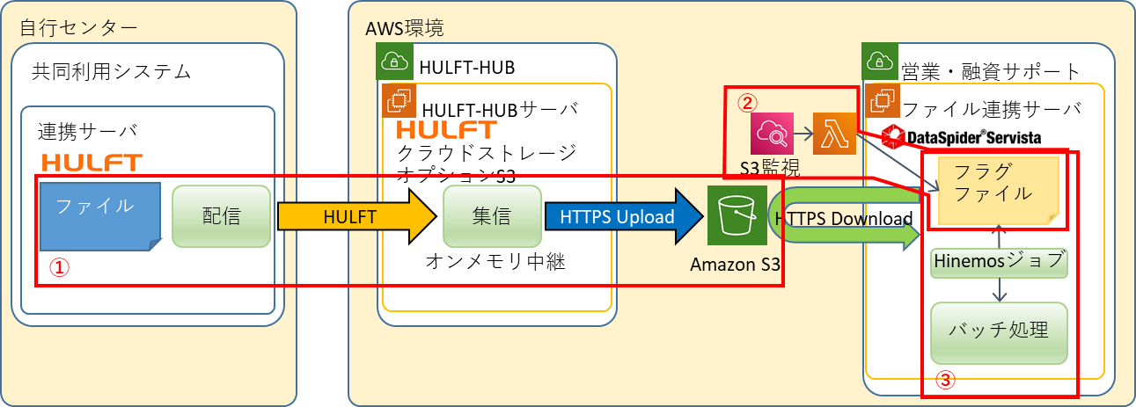
(※)オンメモリ中継…ローカルディスクに全データを蓄積せず、デフォルト設定では32多重/5MBの分割ファイルとしてクラウドストレージへ転送する。

設計書
設計書番号 |  |  |  | 業 務 名 |  | 開発番号 |  |  | 標 題 |  |  |  |  |  |  |  |  | 〇 | 基本設計書 | 作成日付 |  | 検 印 | 再鑑者印 | 作成者印 | 2
 |  |  |  | NTTデータフォース㈱ ソリューション開発 事業本部 |  |  |  |  | 営業・融資サポートシステム インフラ基本設計書個別編（北陸銀行） HULFT-HUB |  |  |  |  |  |  |  |  |  | 詳細設計書 | 2021/9/30
 |  |  |  |  |  |  |  |  |  |  |  |  |  |  |  |  |  |  | そ の 他 |  |  |  |  |  |  | 11

(※)オンメモリ中継…ローカルディスクに全データを蓄積せず、32多重/5MBの分割ファイルとしてクラウドストレージからダウンロードし、HULFT転送する。
１．３．２ 営業・融資サポートシステムから連携サーバへのファイル連携
 |  |  | ① 営業・融資サポートシステムがS3へファイルをアップロードする。
 |  |  | ② HULFT-HUBは転送完了をCloud Watch Logsで監視し、転送が完了したことを契機に連携サーバへHULFT配信を開始する。
 |  |  | ③ HULFT配信では、連携サーバへオンメモリ中継(※)でファイル転送する。

設計書
設計書番号 |  |  |  | 業 務 名 |  | 開発番号 |  |  | 標 題 |  |  |  |  |  |  |  |  | 〇 | 基本設計書 | 作成日付 |  | 検 印 | 再鑑者印 | 作成者印 | 3
 |  |  |  | NTTデータフォース㈱ ソリューション開発 事業本部 |  |  |  |  | 営業・融資サポートシステム インフラ基本設計書個別編（北陸銀行） HULFT-HUB |  |  |  |  |  |  |  |  |  | 詳細設計書 | 2021/9/30
 |  |  |  |  |  |  |  |  |  |  |  |  |  |  |  |  |  |  | そ の 他 |  |  |  |  |  |  | 11

２ 論理構成図
 | HULFTとS3のやり取りを行うEC2のサーバ、S3のファイル集信を検知するCloud Watch Logs、集信ファイルを格納するS3から構成される。
 | AZ障害時は、同一リージョンの別AZでEC2を起動するコールドスタンバイ方式とし、手動で切り替える。

２．１ 論理構成図
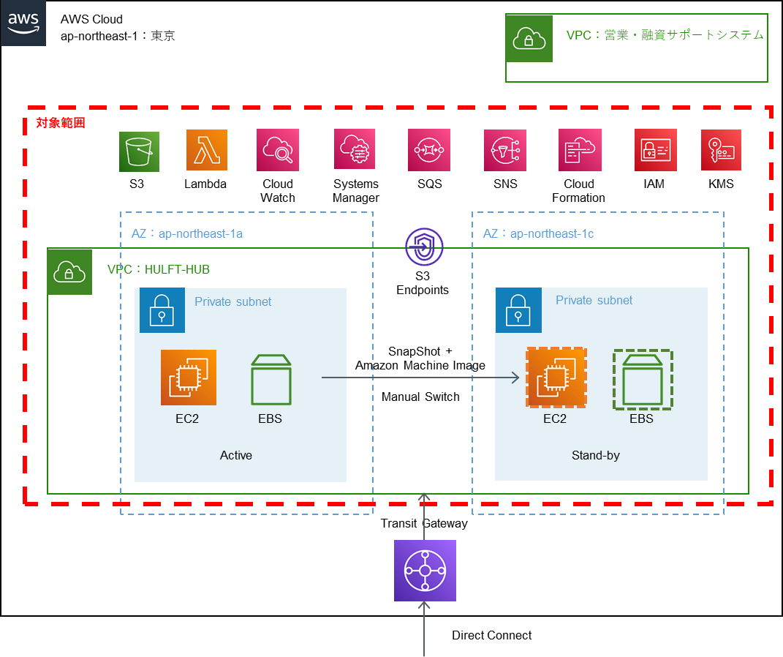

設計書
設計書番号 |  |  |  | 業 務 名 |  | 開発番号 |  |  | 標 題 |  |  |  |  |  |  |  |  | 〇 | 基本設計書 | 作成日付 |  | 検 印 | 再鑑者印 | 作成者印 | 4
 |  |  |  | NTTデータフォース㈱ ソリューション開発 事業本部 |  |  |  |  | 営業・融資サポートシステム インフラ基本設計書個別編（北陸銀行） HULFT-HUB |  |  |  |  |  |  |  |  |  | 詳細設計書 | 2021/9/30
 |  |  |  |  |  |  |  |  |  |  |  |  |  |  |  |  |  |  | そ の 他 |  |  |  |  |  |  | 11

３ 物理構成図
 | AWSに構築するため物理構成図は省略するが、EBSの容量見積りは行う。

３．１ EBSサイズ
 | システムディスクは、60GBとする。
 | データディスク(各種スクリプト、ログファイル等)は、60GBとする。
 | なお、転送されるファイルはオンメモリ中継され、ディスクに書き込まれることはない。

３．２ インスタンスタイプ
 | HULFT-HUBは、HULFTのクラウドストレージオプションを利用したオンメモリ中継を行うため、必要となるメモリ量に基づき、インスタンスタイプを選定する。
 | オンメモリ中継では、1ファイルの転送につき、5MBに分割したパートファイルを32多重で処理する。したがって、1ファイルの転送中に必要となるメモリは、5MB*32多重=160MBとなる。
 | また、HULFTの1システム当たりの転送多重度は4多重であるため、1システム当たり最大160MB*4多重=640MBのメモリが必要となる。
 | EC2のインスタンスの中でも費用対効果が高いc5インスタンスにおいては、4GB、8GB、16GB、32GB…192GBのインスタンスタイプがある。
 | OSやミドルウェア等で4GBは確保したいことから、最低でも8GBメモリのインスタンスが必要になる。
 | 8GBメモリのインスタンスの場合、OSやミドルウェア等で使用する4GBを除いた4GBにおいて、最大4GB÷640MB=6.4システムの利用が可能である。
 | したがって、c5.xlargeインスタンスを選択する。 |  |  |  |  |  |  |  |  |  |  |  |  |  |  |  |  |  |  |  |  |  |  |  |  |  | ■ | 削除「2021年9月現在の、HULFT-HUB利用システムは3システムであり、あと3システムの利用が可能である。」
 |  |  |  |  |  |  |  |  |  |  |  |  |  |  |  |  |  |  |  |  |  |  |  |  |  |  | ■ | 削除「横浜銀行においては、東日本銀行と共用しており、営業・融資サポートシステムの横浜銀行、東日本銀行の2システムが追加となっても、8GBメモリのインスタンスで足りる。」

設計書
設計書番号 |  |  |  | 業 務 名 |  | 開発番号 |  |  | 標 題 |  |  |  |  |  |  |  |  | 〇 | 基本設計書 | 作成日付 |  | 検 印 | 再鑑者印 | 作成者印 | 5
 |  |  |  | NTTデータフォース㈱ ソリューション開発 事業本部 |  |  |  |  | 営業・融資サポートシステム インフラ基本設計書個別編（北陸銀行） HULFT-HUB |  |  |  |  |  |  |  |  |  | 詳細設計書 | 2021/9/30
 |  |  |  |  |  |  |  |  |  |  |  |  |  |  |  |  |  |  | そ の 他 |  |  |  |  |  |  | 11

４ 環境差分
４．１ 開発環境
 | スタンバイ環境は構築しない。

４．２ 研修環境
 | 研修環境においては、バッチ処理並びにファイル連携を行わないことからHULFT-HUBは構築しない。

５ サーバ構成
５．１ 本番環境
 | HULFT-HUBサーバについてはフォースクラウド上に構築されていることから、基本的な非機能要件はフォースクラウドの要件に準ずる。 |  |  |  |  |  |  |  |  |  |  |  |  |  |  |  |  |  |  |  |  |  |  |  |  |  | ■ | AWS共通基盤⇒フォースクラウド
 | ただし、営業・融資サポートシステムの機能要件・非機能要件に合わせ、基盤の拡張・強化を行う。

 |  | 項目 |  |  | HULFT-HUB |  |  |  |  |  |  |  |  |  |  | 備考 |  |  |  |  |  |  |  |  |  |  | ■ | 表現のみ
 | 1 | OS |  |  | Red Hat Enterprise Linux 8.x 予定 |  |  |  |  |  |  |  |  |  |  |  |  |  |  |  |  |  |  |  |  |  | ■ | 表現のみ
 | 2 | インスタンスタイプ |  |  | c5.xlarge（4コア、8GBメモリ） |  |  |  |  |  |  |  |  |  |  |  |  |  |  |  |  |  |  |  |  |  | ■ | 表現のみ
 | 3 | ディスク容量 |  |  | /:60GB /data:60GB |  |  |  |  |  |  |  |  |  |  |  |  |  |  |  |  |  |  |  |  |  | ■ | 表現のみ
 | 4 | ウィルスソフト |  |  | Trend Micro Deep Security |  |  |  |  |  |  |  |  |  |  |  |  |  |  |  |  |  |  |  |  |  | ■ | 表現のみ
 | 5 | ファイル連携ソフト |  |  | HULFT、クラウドストレージオプションS3 |  |  |  |  |  |  |  |  |  |  |  |  |  |  |  |  |  |  |  |  |  | ■ | 表現のみ
 | 6 | 主な接続先 |  |  | 連携サーバ、ウィルス対策サーバ、営業・融資サポートシステム |  |  |  |  |  |  |  |  |  |  |  |  |  |  |  |  |  |  |  |  |  | ■ | 削除「特権ＩＤ管理システム」
 | 7 | 起動時間 |  |  | 24時間 |  |  |  |  |  |  |  |  |  |  |  |  |  |  |  |  |  |  |  |  |  | ■ | 表現のみ
 | 8 | 構成 |  |  | 同一リージョンの別AZにコールドスタンバイ構成 |  |  |  |  |  |  |  |  |  |  |  |  |  |  |  |  |  |  |  |  |  | ■ | 表現のみ

設計書
設計書番号 |  |  |  | 業 務 名 |  | 開発番号 |  |  | 標 題 |  |  |  |  |  |  |  |  | 〇 | 基本設計書 | 作成日付 |  | 検 印 | 再鑑者印 | 作成者印 | 6
 |  |  |  | NTTデータフォース㈱ ソリューション開発 事業本部 |  |  |  |  | 営業・融資サポートシステム インフラ基本設計書個別編（北陸銀行） HULFT-HUB |  |  |  |  |  |  |  |  |  | 詳細設計書 | 2021/9/30
 |  |  |  |  |  |  |  |  |  |  |  |  |  |  |  |  |  |  | そ の 他 |  |  |  |  |  |  | 11

５．２ 開発環境

 |  | 項目 |  |  | HULFT-HUB |  |  |  |  |  |  |  |  |  | 備考 |  |  |  |  |  |  |  |  |  |  |  | ■ | 表現のみ
 | 1 | OS |  |  | Red Hat Enterprise Linux 8.x 予定 |  |  |  |  |  |  |  |  |  |  |  |  |  |  |  |  |  |  |  |  |  | ■ | 表現のみ
 | 2 | インスタンスタイプ |  |  | c5.xlarge（4コア、8GBメモリ） |  |  |  |  |  |  |  |  |  |  |  |  |  |  |  |  |  |  |  |  |  | ■ | 表現のみ
 | 3 | ディスク容量 |  |  | /:60GB /data:60GB |  |  |  |  |  |  |  |  |  |  |  |  |  |  |  |  |  |  |  |  |  | ■ | 表現のみ
 | 4 | ウィルスソフト |  |  | Trend Micro Deep Security |  |  |  |  |  |  |  |  |  |  |  |  |  |  |  |  |  |  |  |  |  | ■ | 表現のみ
 | 5 | ファイル連携ソフト |  |  | HULFT、クラウドストレージオプションS3 |  |  |  |  |  |  |  |  |  |  |  |  |  |  |  |  |  |  |  |  |  | ■ | 表現のみ
 | 6 | 主な接続先 |  |  | 連携サーバ、ウィルス対策サーバ、営業・融資サポートシステム |  |  |  |  |  |  |  |  |  |  |  |  |  |  |  |  |  |  |  |  |  | ■ | 表現のみ
 | 7 | 起動時間 |  |  | 利用時のみ(毎月15日の11～15時はウイルス対策のため起動) |  |  |  |  |  |  |  |  |  |  |  |  |  |  |  |  |  |  |  |  |  | ■ | 表現のみ
 | 8 | 構成 |  |  | シングル構成 |  |  |  |  |  |  |  |  |  |  |  |  |  |  |  |  |  |  |  |  |  | ■ | 表現のみ

設計書
設計書番号 |  |  |  | 業 務 名 |  | 開発番号 |  |  | 標 題 |  |  |  |  |  |  |  |  | 〇 | 基本設計書 | 作成日付 |  | 検 印 | 再鑑者印 | 作成者印 | 7
 |  |  |  | NTTデータフォース㈱ ソリューション開発 事業本部 |  |  |  |  | 営業・融資サポートシステム インフラ基本設計書個別編（北陸銀行） HULFT-HUB |  |  |  |  |  |  |  |  |  | 詳細設計書 | 2021/9/30
 |  |  |  |  |  |  |  |  |  |  |  |  |  |  |  |  |  |  | そ の 他 |  |  |  |  |  |  | 11

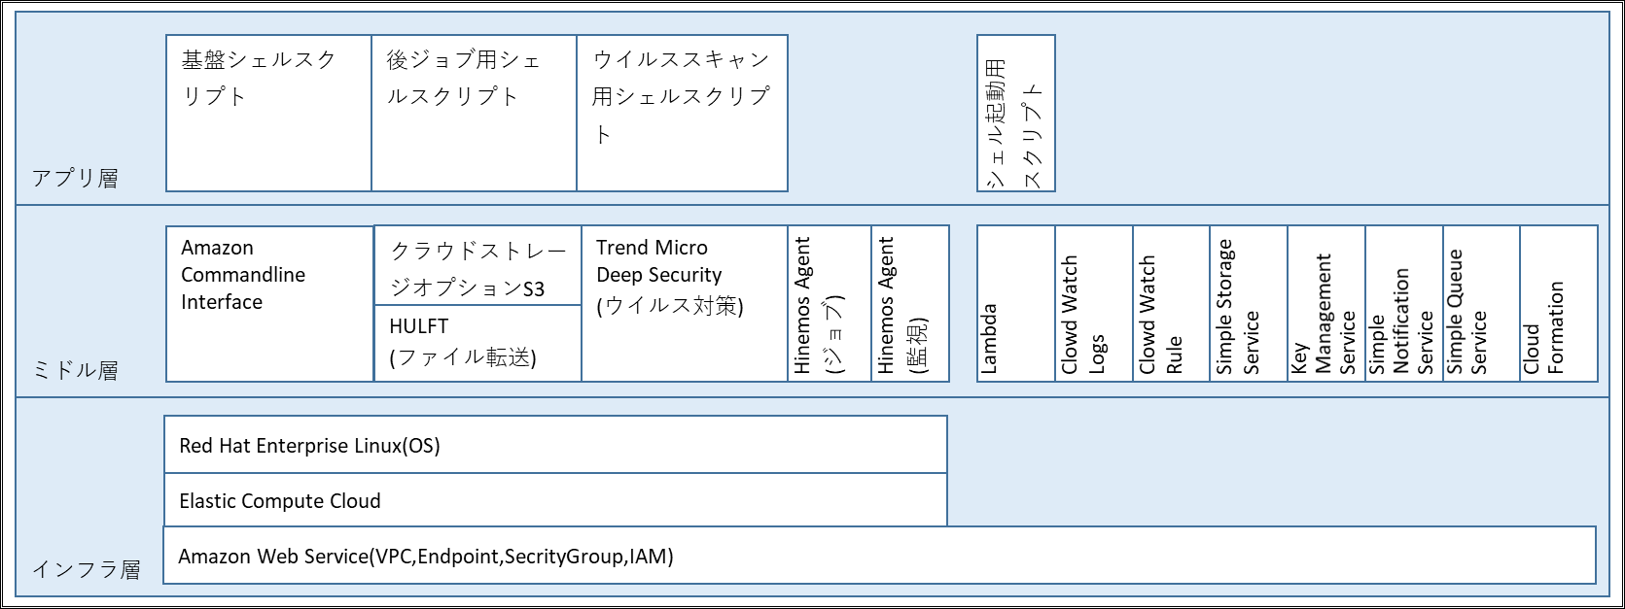
６ ソフトウェア構成
６．１ ソフトウェア構成

６．２ 機能説明
６．２．１ インフラ層

 |  | ソフトウェア |  |  |  |  |  |  |  | 機能説明
 | 1 | Amazon Web Service(VPC,Endpoint, |  |  |  |  |  |  |  | AWS上にHULFT-HUB用の専用ネットワーク区画を作成し、アクセス制御や権限管理を行う機能を利用する。
 |  | SecrityGroup,IAM)
 | 2 | Elastic Compute Cloud |  |  |  |  |  |  |  | HULFTを使用するため、AWSのコンピュートサービスであるEC2を利用する。
 | 3 | Red Hat Enterprise Linux |  |  |  |  |  |  |  | HULFTの動作確認が取れているRed Hat Enterprise Linuxを利用する。

設計書
設計書番号 |  |  |  | 業 務 名 |  | 開発番号 |  |  | 標 題 |  |  |  |  |  |  |  |  | 〇 | 基本設計書 | 作成日付 |  | 検 印 | 再鑑者印 | 作成者印 | 8
 |  |  |  | NTTデータフォース㈱ ソリューション開発 事業本部 |  |  |  |  | 営業・融資サポートシステム インフラ基本設計書個別編（北陸銀行） HULFT-HUB |  |  |  |  |  |  |  |  |  | 詳細設計書 | 2021/9/30
 |  |  |  |  |  |  |  |  |  |  |  |  |  |  |  |  |  |  | そ の 他 |  |  |  |  |  |  | 11

６．２．２ ミドル層

 |  | ソフトウェア |  |  |  |  |  |  |  | 機能説明
 | 1 | Amazon Commandline Intereface |  |  |  |  |  |  |  | シェルスクリプトからAWS の複数のサービスを制御し、自動化するために利用する。
 | 2 | HULFT |  |  |  |  |  |  |  | 自行システム（連携サーバ）とのファイル集配信に利用する。また、HULFTの後ジョブ機能でファイル転送完了を契機に後続の処理を起動する。

 | 3 | クラウドストレージオプションS3 |  |  |  |  |  |  |  | HULFTでS3とのオンメモリ転送を可能とするオプション。S3とのファイル連携をオンメモリで行う。
 |  |  |  |  |  |  |  |  |  | HULFT-HUBと営業・融資サポートシステム間のファイル転送に利用する。
 | 4 | Trend Micro Deep Security |  |  |  |  |  |  |  | HULFT-HUBサーバのウイルス対策（検知・通知・対処）を行う。
 | 5 | Hinemos Agent(ジョブ) |  |  |  |  |  |  |  | HULFT-HUBサーバのジョブ管理を行う。
 | 6 | Hinemos Agent(監視) |  |  |  |  |  |  |  | HULFT-HUBサーバのログ監視、プロセス監視等を行う。
 | 7 | Lambda |  |  |  |  |  |  |  | HULFT-HUBサーバでは、S3へのファイル格納を契機にHULFT配信を行うための処理を起動する。
 | 8 | Cloud Watch Logs |  |  |  |  |  |  |  | AWSのログ監視サービス。S3への転送完了メッセージを監視することで、後続の処理へのトリガーとする。
 | 9 | Cloud Watch Rule |  |  |  |  |  |  |  | HULFT-HUBサーバの定期的なサーバ起動/停止を行うために利用する。
 | 10 | Simple Storage Service |  |  |  |  |  |  |  | HULFT-HUBと営業・融資サポートシステムとのファイル転送に利用する。
 | 11 | Key Management Service |  |  |  |  |  |  |  | 暗号化キーの作成や管理、暗号化キーを各アプリケーションからの利用するために利用する。
 | 12 | Simple Notification Service |  |  |  |  |  |  |  | 複数のファイルがS3に書き込まれることを見込み、HULFT転送の個々の契機を管理するために利用する。
 | 13 | Simple Queue Service |  |  |  |  |  |  |  | 複数のファイルがS3に書き込まれることを見込み、HULFT転送の多重度を管理するために利用する。
 | 14 | Cloud Formation |  |  |  |  |  |  |  | LambdaのスクリプトやSQS定義、SNS定義などを管理、デプロイするために利用する。

６．２．３ アプリ層

 |  | ソフトウェア |  |  |  |  |  |  |  | 機能説明
 | 1 | 基盤シェルスクリプト |  |  |  |  |  |  |  | HULFT転送を開始したり、フラグファイルの管理を行ったりするために用いるスクリプト。
 | 2 | 後ジョブ用シェルスクリプト |  |  |  |  |  |  |  | HULFTの後ジョブに設定して、後続処理を起動するために用いるスクリプト。
 | 3 | ウイルススキャン用シェルスクリプト |  |  |  |  |  |  |  | ウイルススキャンをするために用いるスクリプト。

 | 4 | シェル起動用スクリプト |  |  |  |  |  |  |  | S3へのファイル格納を契機に基盤シェルスクリプトを起動するためのスクリプト。

設計書
設計書番号 |  |  |  | 業 務 名 |  | 開発番号 |  |  | 標 題 |  |  |  |  |  |  |  |  | 〇 | 基本設計書 | 作成日付 |  | 検 印 | 再鑑者印 | 作成者印 | 9
 |  |  |  | NTTデータフォース㈱ ソリューション開発 事業本部 |  |  |  |  | 営業・融資サポートシステム インフラ基本設計書個別編（北陸銀行） HULFT-HUB |  |  |  |  |  |  |  |  |  | 詳細設計書 | 2021/9/30
 |  |  |  |  |  |  |  |  |  |  |  |  |  |  |  |  |  |  | そ の 他 |  |  |  |  |  |  | 11

７ 通信要件
７．１ 本番環境
 | 別紙「HULFT-HUB通信要件一覧」参照。 |  |  |  |  |  |  |  |  |  |  |  |  |  |  |  |  |  |  |  |  |  |  |  |  |  | ■ | 削除「特権ＩＤ管理端末、特権ＩＤ管理サーバ」

７．２ 開発環境
 | 別紙「HULFT-HUB通信要件一覧」参照。

８ 拡張性
８．１ 本番環境
 | 今後のファイルの送受信量の増加の場合は、インスタンスタイプの変更により性能を確保する。

９ 可用性・冗長性
 | サーバの異常はHinemos監視にて検知し、統合監視を鳴動させる。
 | 営業・融資サポートシステムの可用性を考慮し、アクティブ/スタンバイを同一リージョンの別AZに配置する冗長化構成をとる。
 | アクティブ側のAZが障害時には、スタンバイ側の立ち上げを行うことで営業・融資サポートシステム全体の可用性を確保する。
 | なお、開発環境は冗長化構成をとらない。

１０ パフォーマンス・キャパシティ
 | ファイル送受信における処理がバッチ終了時間までに完了可能となる処理性能を確保するため、定期的なリソース監視を行う。
 | なお、開発環境は機能確認ができるスペックとし、試験内容に応じて一時的なインスタンスタイプの変更を行う。

設計書
設計書番号 |  |  |  | 業 務 名 |  | 開発番号 |  |  | 標 題 |  |  |  |  |  |  |  |  | 〇 | 基本設計書 | 作成日付 |  | 検 印 | 再鑑者印 | 作成者印 | 10
 |  |  |  | NTTデータフォース㈱ ソリューション開発 事業本部 |  |  |  |  | 営業・融資サポートシステム インフラ基本設計書個別編（北陸銀行） HULFT-HUB |  |  |  |  |  |  |  |  |  | 詳細設計書 | 2021/9/30
 |  |  |  |  |  |  |  |  |  |  |  |  |  |  |  |  |  |  | そ の 他 |  |  |  |  |  |  | 11

１１ 運用
１１．１ 運用方針
 | 定例処理は、原則Hinemos(ジョブ)による自動運転とする。
 | また、Hinemos(監視)により、ジョブの異常終了やシステムの異常を検知し、統合監視システムを鳴動させる。

１１．２ 運用スケジュール
 | 定例処理は下記の通りとする。

 |  | 処理 |  |  |  |  | 処理主体 |  |  |  | タイミング |  | 処理概要
 | 1 | 特権IDログ収集 |  |  |  |  | 特権ID |  |  |  | 毎日7:00 |  | HULFT-HUBのOSログインログなどを特権ID管理システムが収集する。
 | 2 | ウイルススキャン |  |  |  |  | Trend Micro Deep Security |  |  |  | 毎週月曜日22:00 |  | ウイルス対策のパターンファイル更新とスキャンをする。
 | 3 | 統計情報収集(CPU） |  |  |  |  | cron |  |  |  | 毎日23:00 |  | CPU使用率情報等を収集する。
 | 4 | 統計情報収集(DISK-I/O） |  |  |  |  | cron |  |  |  | 毎日23:00 |  | ディスクIO情報等を収集する。
 | 5 | 統計情報収集(DISK） |  |  |  |  | cron |  |  |  | 毎日23:00 |  | ディスク使用率等を収集する。
 | 6 | 統計情報収集(MEM） |  |  |  |  | cron |  |  |  | 毎5分 |  | メモリ使用率等を収集する。
 | 7 | 統計情報収集(NW） |  |  |  |  | cron |  |  |  | 毎日23:00 |  | ネットワーク転送量等を収取する。
 | 8 | HULFTログ退避 |  |  |  |  | cron |  |  |  | 毎月1日7:30 |  | HULFTログのファイル化をする。
 | 9 | 月次統計情報 |  |  |  |  | cron |  |  |  | 毎月1日8:00 |  | 前月分の各種統計情報やHULFTログ等をまとめる。

１１．３ 運用監視
 | 統合監視システムにて監視を行う。
 | ※HULFT-HUBサーバは、Hinemosマネージャで監視し、監視結果を統合監視に出力する。

１１．４ バックアップ・リストア
 | フォースクラウドの仕様に準じ、DLM(Data Lifecycle Manager)で実現する。 |  |  |  |  |  |  |  |  |  |  |  |  |  |  |  |  |  |  |  |  |  |  |  |  |  | ■ | AWS共通基盤⇒フォースクラウド

設計書
設計書番号 |  |  |  | 業 務 名 |  | 開発番号 |  |  | 標 題 |  |  |  |  |  |  |  |  | 〇 | 基本設計書 | 作成日付 |  | 検 印 | 再鑑者印 | 作成者印 | 11
 |  |  |  | NTTデータフォース㈱ ソリューション開発 事業本部 |  |  |  |  | 営業・融資サポートシステム インフラ基本設計書個別編（北陸銀行） HULFT-HUB |  |  |  |  |  |  |  |  |  | 詳細設計書 | 2021/9/30
 |  |  |  |  |  |  |  |  |  |  |  |  |  |  |  |  |  |  | そ の 他 |  |  |  |  |  |  | 11

１１．５ 保守
１１．５．１ ログ管理
 |  | 対象となるOSログは下記の通りとする。

 |  |  | ファイル名称 |  |  |  |  | ファイル名 |  |  |  | 処理主体 |  | タイミング |  |  | 世代(アクティブログを除く) |  |  |  | 保有期間(最大)
 |  | 1 | ログインログ |  |  |  |  | /var/log/wtmp |  |  |  | logrotate |  | 毎月1日 |  |  | 1世代 |  |  |  | 2か月間
 |  | 2 | セキュリティログ |  |  |  |  | /var/log/secure |  |  |  | logrotate |  | 毎週日曜日 |  |  | 4世代 |  |  |  | 5週間
 |  | 3 | システムログ |  |  |  |  | /var/log/messages |  |  |  | logrotate |  | 毎週日曜日 |  |  | 4世代 |  |  |  | 5週間

１１．６ 障害対応
 | AZ障害時は、DLMで管理されたスナップショットを、同一リージョンの別AZにて起動する。
 | そのほかのAWSリソース障害は、AWSのマネージドサービスを利用しているため、原則、AWSの復旧を待つ。
 | ファイル連携の異常終了時は、Hinemos監視でオペレータへ通知する。

１１．７ 災害対策
 | 災害対策は特に行わないため、被災時は各施設が復旧後に対応する。

設計書
設計書番号 |  |  |  | 業 務 名 |  | 開発番号 |  |  | 標 題 |  |  |  |  |  |  |  |  | 〇 | 基本設計書 | 作成日付 |  | 検 印 | 再鑑者印 | 作成者印 | 12
 |  |  |  | NTTデータフォース㈱ ソリューション開発 事業本部 |  |  |  |  | 営業・融資サポートシステム インフラ基本設計書個別編（北陸銀行） HULFT-HUB |  |  |  |  |  |  |  |  |  | 詳細設計書 | 2021/9/30
 |  |  |  |  |  |  |  |  |  |  |  |  |  |  |  |  |  |  | そ の 他 |  |  |  |  |  |  | 11

処理概要
自行センター
AWS環境
共同利用システム
HULFT-HUB
営業・融資サポート
HULFT-HUBサーバ
②
ファイル連携サーバ
連携サーバ
クラウドストレージ
オプションS3
S3監視
フラグ
ファイル
③
ファイル
①
配信
HULFT
集信
HTTPS Upload
HTTPS Download

オンメモリ中継
Amazon S3
Hinemosジョブ
バッチ処理

自行センター
AWS環境
共同利用システム
HULFT-HUB
営業・融資サポート
②
連携サーバ
HULFT-HUBサーバ
ファイル連携サーバ
①
クラウドストレージ
オプションS3
③
S3監視
バッチ処理
ファイル
集信
HULFT
配信
HTTPS Download
HTTPS Upload
オンメモリ中継
Amazon S3
ファイル

物理構成図
AWS Cloud
ap-northeast-1：東京
VPC：営業・融資サポートシステム

対象範囲

S3
Lambda
Cloud Watch
Systems Manager
SQS
SNS
Cloud Formation
IAM
KMS

AZ：ap-northeast-1a
AZ：ap-northeast-1c
VPC：HULFT-HUB
S3 Endpoints
Private subnet
Private subnet
SnapShot +
Amazon Machine Image

Manual Switch
EC2
EBS
EC2
EBS
Active
Stand-by

Transit Gateway

Direct Connect

ソフトウェア構成図
アプリ層
基盤シェルスクリプト
後ジョブ用シェルスクリプト
ウイルススキャン用シェルスクリプト
シェル起動用スクリプト

ミドル層
Amazon Commandline Interface
クラウドストレージオプションS3
Trend Micro
Deep Security
(ウイルス対策)
Hinemos Agent
(ジョブ)
Hinemos Agent
(監視)
Lambda
Clowd Watch Logs
Clowd Watch Rule
Simple Storage Service
Key Management Service
Simple Notification Service
Simple Queue Service
Cloud Formation

HULFT
(ファイル転送)

インフラ層
Red Hat Enterprise Linux(OS)

Elastic Compute Cloud
Amazon Web Service(VPC,Endpoint,SecrityGroup,IAM)

